Form
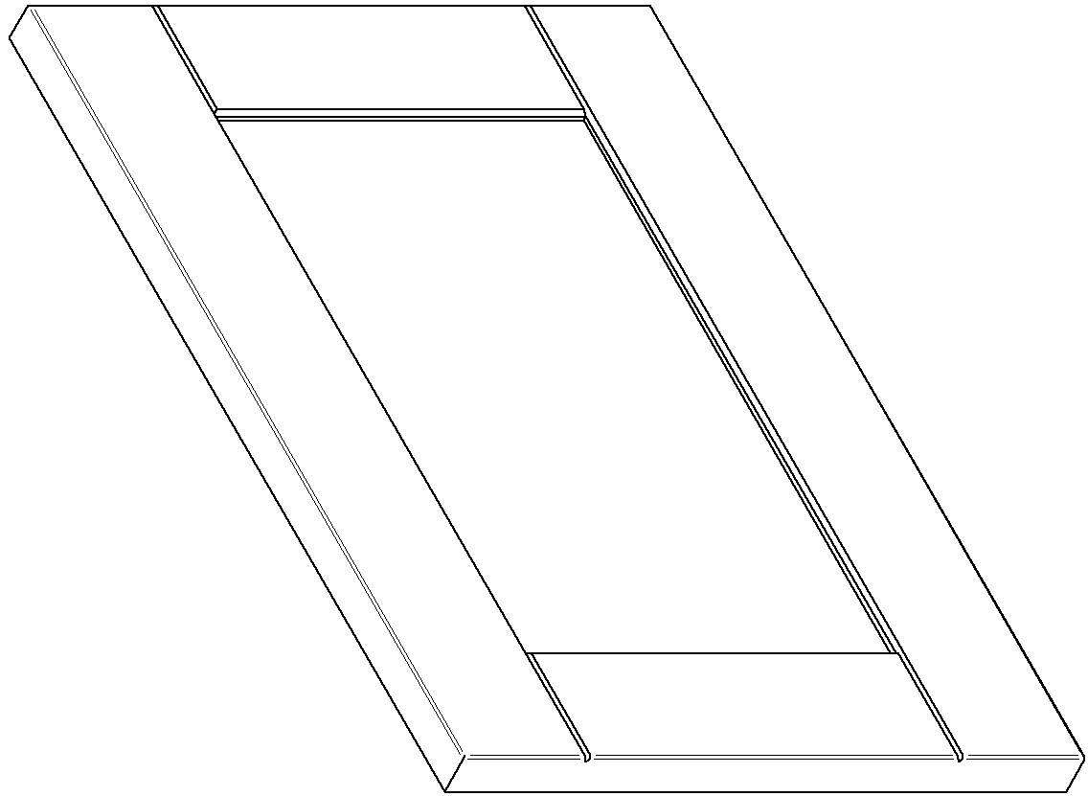

ZAMAWIAJĄCY | Nr. Zamówienia |  | 165 |  | Data | 09.11.2019r.
Damian Popek |  |  |  |  | Data realizacji | 23.11.2019r.
 | Ilość stron | 4 z 6

 | NUMER LAKIERU |  |  | RAL 7047 |  |  | Półmat

